富岡製絲廠一日遊
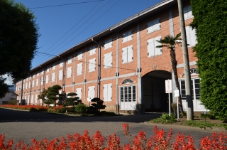
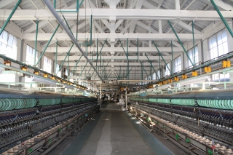
ONE DAY 世界遺產富岡製絲廠與町中散策 |  |  |  |  |  |  |  |  |  |  |  |  |  |  |  |  |  |  |  |  |  |  |  |  |  |  |  |  |  |  |  |  |  |  |  |  |  |  |  |  |  |  |  | 2014.10.20提供
新世界遺產「富岡製絲廠」見學

■行程編號 |  |  |  |  | A27415536-00
■出發日期 |  |  |  |  | 2014年10月1日（三）～2015年3月月31日（二）
■成行人數 |  |  |  |  | 2名以上
■範例行程
DAY |  | Itinerary |  |  |  |  |  |  |  |  |  |  |  |  |  |  |  |  |  |  |  |  |  |  |  |  |  |  |  |  |  |  |  |  |  |  |  |  |  |  |  | Meal
1 |  |  |  |  |  |  |  |  |  |  |  |  |  |  |  |  |  |  |  |  |  |  |  |  |  |  |  |  |  |  |  |  |  |  |  |  |  |  |  |  |  | 無
 |  |  |  |  |  | 指定席或自由席 |  |  |  |  |  |  |  |  |  |  |  |  |  |  |  | 自由席
 |  |  | 東京站 |  |  |  |  |  |  | 上野站 |  |  |  |  |  |  |  | 高崎站 |  |  |  |  |  |  |  |  |  | 上州富岡站
 |  |  | 9:44:00 |  |  |  |  |  |  | 9:50:00 |  |  |  |  |  |  |  | 10:45 / 11:03 |  |  |  |  |  |  |  |  |  | 11:39:00
 |  |  |  |  |  | 上越新幹線 谷川(TANIGAWA)405號 |  |  |  |  |  |  |  |  |  |  |  |  |  |  |  | 上信電鐵
 |  |  | 徒歩 |  |  |  |  |  |  |  |  |  |  |  | 徒歩 |  |  |  |  |  |  |  |  |  | 徒歩
 |  |  | ======== |  |  |  | OKATTE市場（繭和菓子箱兌換） |  |  |  |  |  |  |  | ======= |  |  |  | 世界遺產富岡製絲廠見学 |  |  |  |  |  | =======
 |  |  | 3分 |  |  |  |  |  |  |  |  |  |  |  | 約10分 |  |  |  |  |  |  |  |  |  | 約10分

 |  |  |  |  |  |  | 自由席 |  |  |  |  |  |  |  |  |  | 指定席或自由席
 |  |  | 上州富岡站 |  |  |  |  |  |  |  |  | 高崎站 |  |  |  |  |  |  |  |  |  | 上野站 |  |  |  |  |  |  | 東京站
 |  |  | 15:11:00 |  |  |  |  |  |  |  |  | 15:47 / 16:42 |  |  |  |  |  |  |  |  |  | 17:34:00 |  |  |  |  |  |  | 17:40:00
 |  |  |  |  |  |  | 上信電鐵 |  |  |  |  |  |  |  | 上越新幹線 MAX谷川(TANIGAWA)420號

 |  |  | ※來回新幹線為TANIGAWA號・MAX TANIGAWA號限定

富岡製絲廠

富岡製絲廠是國家為了推動「殖產興業（振興產業）」政策而修建的大規模建築物群中現存的產業設施。
繅絲廠長約140.4米，寬12.3米，高12.1米，為當時是世界上最大規模。
繅絲廠、東西蠶繭倉庫、外國人宿舍（女工館、檢查員館、伯內特館）等主要建築物（國家指定重要文化財）以當時創業時的狀態完好無損地保存了下來。
明治政府建造的國營工廠中，以幾乎完整的樣子保留下來的就只有富岡製絲廠。
＜富岡製絲廠觀光資訊＞
http://www.tomioka-silk.jp/hp/tcn/index.html
＊ 富岡製絲廠內全面禁菸。
＊全廠禁止攜帶寵物進入。

■ | 行程費用 |  |  |  |  |  |  |  |  |  |  |  |  |  |  |  | ■ | 行程費用所含之服務
A27415536-00（大人・孩童） |  |  |  |  |  |  |  |  |  |  |  |  |  |  |  |  | ・ | JR來回列車
Tour Fee |  |  |  | Tour Price (\) |  |  |  | 每人/NT |  |  |  |  |  |  |  |  | ・ | 上信電鐵富岡製絲廠見學來回程車折價劵（高崎站～上信富岡站往返＋富岡製絲廠入場券）
 |  |  |  |  |  |  |  | A
 |  |  |  | Adult |  |  |  | $3,400 |  |  |  |  |  |  |  |  | ■ | 特惠服務
 |  |  |  | Child(6-11) |  |  |  | $1,800 |  |  |  |  |  |  |  |  | ・ | 繭和菓子箱（まゆのおかし箱）
不受理預約日： |  |  |  |  | 12/27～1/4, 1月～3月每週三 |  |  |  |  |  |  |  |  |  |  |  |  | ⇒抵達上信富岡站後，請到OKATTE市場兌換「觀光地圖（日文版）」與
 |  |  |  |  |  |  |  |  |  |  |  |  |  |  |  |  |  | 「繭和菓子箱兌換券」。

OCT2014 |  |  |  |  |  |  |  | NOV2014 |  |  |  |  |  |  | DEC2014 |  |  |  |  |  |  | JAN2015 |  |  |  |  |  |  |  | FEB2015 |  |  |  |  |  |  | MAR2015
SUN | MON | TUE | WED | THU | FRI | SAT |  | SUN | MON | TUE | WED | THU | FRI | SAT | SUN | MON | TUE | WED | THU | FRI | SAT | SUN | MON | TUE | WED | THU | FRI | SAT |  | SUN | MON | TUE | WED | THU | FRI | SAT | SUN | MON | TUE | WED | THU | FRI | SAT
 |  |  | 1 | 2 | 3 | 4 |  |  |  |  |  |  |  | 1 |  | 1 | 2 | 3 | 4 | 5 | 6 |  |  |  |  | 1 | 2 | 3 |  | 1 | 2 | 3 | 4 | 5 | 6 | 7 | 1 | 2 | 3 | 4 | 5 | 6 | 7
 |  |  | A | A | A | A |  |  |  |  |  |  |  | - |  | A | A | A | A | A | A |  |  |  |  | A | A | A |  | A | A | A | - | A | A | A | A | A | A | - | A | A | A
5 | 6 | 7 | 8 | 9 | 10 | 11 |  | 2 | 3 | 4 | 5 | 6 | 7 | 8 | 7 | 8 | 9 | 10 | 11 | 12 | 13 | 4 | 5 | 6 | 7 | 8 | 9 | 10 |  | 8 | 9 | 10 | 11 | 12 | 13 | 14 | 8 | 9 | 10 | 11 | 12 | 13 | 14
A | A | A | A | A | A | A |  | A | A | A | A | A | A | A | A | A | A | A | A | A | A | A | A | A | - | A | A | A |  | A | A | A | - | A | A | A | A | A | A | - | A | A | A
12 | 13 | 14 | 15 | 16 | 17 | 18 |  | 9 | 10 | 11 | 12 | 13 | 14 | 15 | 14 | 15 | 16 | 17 | 18 | 19 | 20 | 11 | 12 | 13 | 14 | 15 | 16 | 17 |  | 15 | 16 | 17 | 18 | 19 | 20 | 21 | 15 | 16 | 17 | 18 | 19 | 20 | 21
A | A | A | A | A | A | A |  | A | A | A | A | A | A | A | A | A | A | A | A | A | A | A | A | A | - | A | A | A |  | A | A | A | - | A | A | A | A | A | A | - | A | A | A
19 | 20 | 21 | 22 | 23 | 24 | 25 |  | 16 | 17 | 18 | 19 | 20 | 21 | 22 | 21 | 22 | 23 | 24 | 25 | 26 | 27 | 18 | 19 | 20 | 21 | 22 | 23 | 24 |  | 22 | 23 | 24 | 25 | 26 | 27 | 28 | 22 | 23 | 24 | 25 | 26 | 27 | 28
A | A | A | A | A | A | A |  | A | A | A | A | A | A | A | A | A | A | A | A | A | - | A | A | A | - | A | A | A |  | A | A | A | - | A | A | A | A | A | A | - | A | A | A
26 | 27 | 28 | 29 | 30 | 31 |  |  | 23 | 24 | 25 | 26 | 27 | 28 | 29 | 28 | 29 | 30 | 31 |  |  |  | 25 | 26 | 27 | 28 | 29 | 30 | 31 |  |  |  |  |  |  |  |  | 29 | 30 | 31
A | A | A | A | A | A |  |  | A | A | A | A | A | A | A | - | - | - | - |  |  |  | A | A | A | - | A | A | A |  |  |  |  |  |  |  |  | A | A | A
 |  |  |  |  |  |  |  | 30
 |  |  |  |  |  |  |  | A

ACCESS

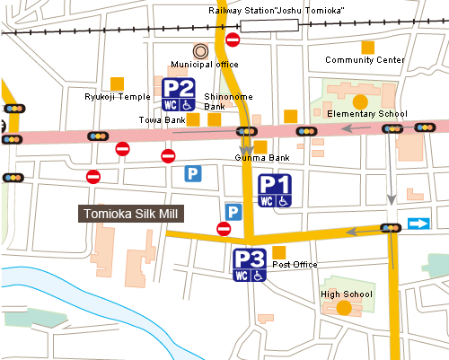
上信富岡站
 |  |  |  |  |  |  |  |  |  |  |  |  |  |  |  |  |  |  | ・ | 上州富岡站下車，步行10分鍾（１㎞）

富岡製絲廠
 |  |  |  |  |  |  |  |  |  |  |  |  |  |  |  |  |  |  |  |  | OKATTE市場（おかって市場）

